Ark1
VRI Udebane trøje

Træner: udfyld de grå felter, gem og send til
den tøjansvarlige i VRI
Bestillingsseddel 2018-19 |  | Hold:

Holdsponsor:

 |  |  | UDEBANETRØJE
Spiller | UDEBANETRØJE | NAVN PÅ TRØJE | SIRIUS SS JERSEY børn
Nr. 1 | Klik for at vælge |  | SIRIUS SS JERSEY dame,
Nr. 2 | Klik for at vælge |  | SIRIUS SS JERSEY Herre
Nr. 3 | Klik for at vælge
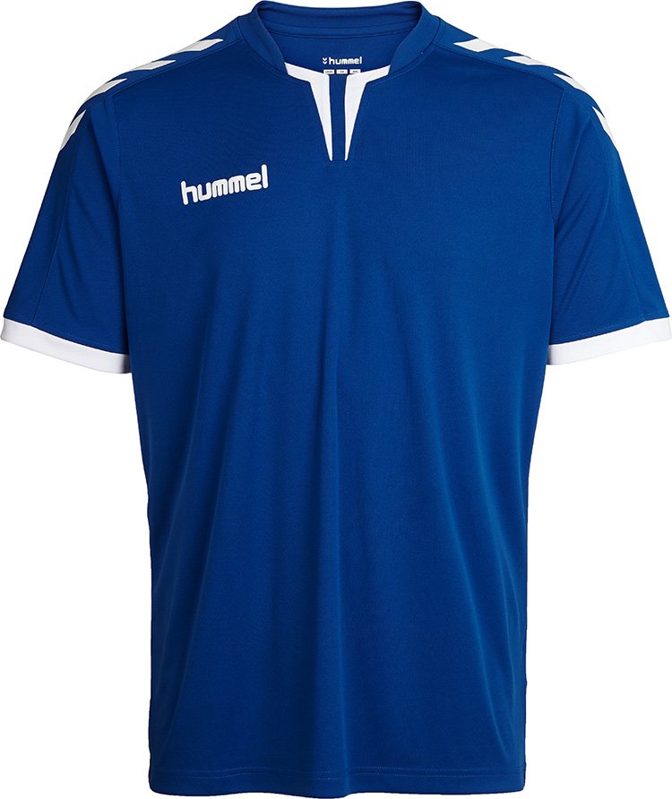
Nr. 4 | Klik for at vælge
Nr. 5 | Klik for at vælge
Nr. 6 | Klik for at vælge
Nr. 7 | Klik for at vælge
Nr. 8 | Klik for at vælge
Nr. 9 | Klik for at vælge
Nr. 10 | Klik for at vælge
Nr. 11 | Klik for at vælge
 | Klik for at vælge

Tryk

Venstre skulder (standard) |  | BRICKS
Højre skulder (standard) |  | Djurslands Bank
Venstre bryst (standard) |  | VRI håndbold logo (hvid på blå t-shirt)
Ryg, under nummer |  | Frede Andersen VVS
Ryg over nummer |  | Navn, med STORE bogtaver
Nummer på ryg: |  | Hvid på blå t-shirt
Mave |  | Holdsponsor:
Ryg |  | Holdsponsor:

Sportmaster: Print denne seddel og læg den ved tøjet til trykkeren.

Kontaktperson Sportmaster: Christian/Luca, aarhus.storcenter.nord@sportmaster.dk
Kontaktperson trykker: Gert, post@tekstiltrykkeren.dk

